List1
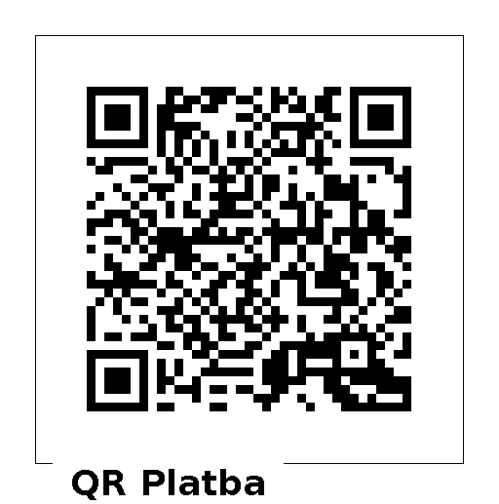
 | Žádost o potvrzení přijetí daru Městem Kutná Hora |  | pro platbu můžete využít QR kód | Bez určení účelu | 0
 |  |  | po načtení QR kódu ručně doplňte částku | Krizový účel spojen s pandemií COVID
 |  |  |  | Krizový účel spojen s požárem ubytovny Vítězná v Sedlci
Dárce-občan
Příjmení
Jméno
Ulice
č.popisné
Město | Kutná Hora
PSČ | 284 01
email
tel. |  | zadejte tel. číslo (9 číslic)
darovaná částka |  | zadejte pouze číslice
účel daru | Bez určení účelu
Dárce-právnická osoba
IČO
DIČ
Název společnosti 1.řádek
Název společnosti 2.řádek
Sídlo-ulice
č.popisné
Město | Kutná Hora
PSČ | 284 01
email
tel. |  | zadejte tel. číslo (9 číslic)
darovaná částka |  | zadejte pouze číslice
účel daru | Bez určení účelu
Vyplňte údaje o dárci ( občan nebo právnická osoba )
po připsání Vašeho daru na uvedený účet Města Kutná Hora a obdržení této žádosti
Vám zašleme "Potvrzení o poskytnutí daru"

darovat na
účet | 8248-444212389/0800
částka
VS | 52132321
SS

odešlete vyplněnou tabulku na email | bulankova@mu.kutnahora.cz

